使い方
このファイルは、各学校の体力・運動能力調査のデータから、「全国平均値、宮城県平均値との比較をしたレーダーチャート」を作成します。県教委に報告をするファイルを使用しますので、新たにデータを入力する必要はありません。
このファイルの使い方

１ 入力した報告用ファイル（令和５年度体力・運動能力調査報告【様式３－①】を準備して下さい。

２ データ貼付シートに、学校のデータを貼り付けて下さい。

 | 枠の部分に、データをすべて貼り付けて下さい。

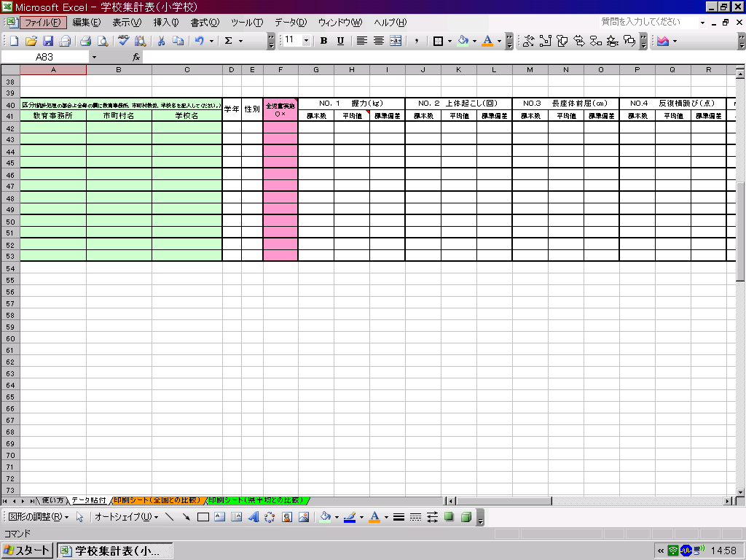

データ貼付シートへ

３ 印刷シートを確認して、必要なシートを印刷して下さい。

印刷シート（全国との比較）へ
印刷シート（県平均）との比較）へ

※このファイルでは、２０ｍシャトルを選択してレーダーチャートを作成します。

印刷シート（全国との比較）
体力・運動能力調査結果（全国平均との比較）
 | 所在地

 | 学年 | 性別 | 握力（ｋｇ） | 上体おこし（回） | 長座体前屈（ｃｍ） | 反復横跳び（点） | ２０mシャトルラン | ５０ｍ走（秒） | 立幅跳 （ｃｍ） | ﾊﾝﾄﾞﾎﾞｰﾙ 投げ（ｍ）

 | 1 | 男 | 0.0 | 0.0 | 0.0 | 0.0 | 0.0 | 0.0 | 0.0 | 0.0
 | 1 | 女 | 0.0 | 0.0 | 0.0 | 0.0 | 0.0 | 0.0 | 0.0 | 0.0
 | 2 | 男 | 0.0 | 0.0 | 0.0 | 0.0 | 0.0 | 0.0 | 0.0 | 0.0
 | 2 | 女 | 0.0 | 0.0 | 0.0 | 0.0 | 0.0 | 0.0 | 0.0 | 0.0
 | 3 | 男 | 0.0 | 0.0 | 0.0 | 0.0 | 0.0 | 0.0 | 0.0 | 0.0
 | 3 | 女 | 0.0 | 0.0 | 0.0 | 0.0 | 0.0 | 0.0 | 0.0 | 0.0
下のグラフは、各測定種目の令和６年度全国平均値を「５０」とした時の、Tスコアを表しています。５０を上回っていると全国平均より優れている、５０を下回っていると全国平均より劣っていることを表しています。
（全国平均値や宮城県平均値は、保健体育安全課学校体育のホームページでご覧下さい。） http://www.pref.miyagi.jp/soshiki/hotai/chousa.html

１年生男子
握力 | 50 | -3.7
上体起こし | 50 | -1.1
長座体前屈 | 50 | 7.6
反復横とび | 50 | -32.1
20mシャトルラン | 50 | 85.2
５０ｍ走 | 50 | 169.7
立ち幅とび | 50 | -44.2
ﾊﾝﾄﾞﾎﾞｰﾙ投げ | 50 | 10.9
１年生女子
握力 | 50 | -5.2
上体起こし | 50 | 10.4
長座体前屈 | 50 | 2.8
反復横とび | 50 | -29.3
20mシャトルラン | 50 | 77.0
５０ｍ走 | 50 | 165.2
立ち幅とび | 50 | -26.4
ﾊﾝﾄﾞﾎﾞｰﾙ投げ | 50 | 18.1

２年生男子
握力 | 50 | -2.8
上体起こし | 50 | -0.6
長座体前屈 | 50 | 4.9
反復横とび | 50 | -27.0
20mシャトルラン | 50 | 84.4
５０ｍ走 | 50 | 175.0
立ち幅とび | 50 | -43.5
ﾊﾝﾄﾞﾎﾞｰﾙ投げ | 50 | 10.4
２年生女子
握力 | 50 | -7.0
上体起こし | 50 | 10.3
長座体前屈 | 50 | 3.2
反復横とび | 50 | -26.7
20mシャトルラン | 50 | 76.1
５０ｍ走 | 50 | 162.7
立ち幅とび | 50 | -29.8
ﾊﾝﾄﾞﾎﾞｰﾙ投げ | 50 | 17.7

３年生男子
握力 | 50 | -0.9
上体起こし | 50 | -1.6
長座体前屈 | 50 | 3.3
反復横とび | 50 | -18.2
20mシャトルラン | 50 | 84.2
５０ｍ走 | 50 | 145.3
立ち幅とび | 50 | -43.9
ﾊﾝﾄﾞﾎﾞｰﾙ投げ | 50 | 9.4
３年生女子
握力 | 50 | 0.2
上体起こし | 50 | 13.1
長座体前屈 | 50 | 0.0
反復横とび | 50 | -17.9
20mシャトルラン | 50 | 75.2
５０ｍ走 | 50 | 153.9
立ち幅とび | 50 | -26.9
ﾊﾝﾄﾞﾎﾞｰﾙ投げ | 50 | 16.8

印刷シート（県平均との比較）
体力・運動能力調査結果（宮城県平均との比較）
 | 所在地

 | 学年 | 性別 | 握力（ｋｇ） | 上体おこし（回） | 長座体前屈（ｃｍ） | 反復横跳び（点） | ２０mシャトルラン | ５０ｍ走（秒） | 立幅跳 （ｃｍ） | ﾊﾝﾄﾞﾎﾞｰﾙ 投げ（ｍ）

 | 1 | 男 | 0.0 | 0.0 | 0.0 | 0.0 | 0.0 | 0.0 | 0.0 | 0.0
 | 1 | 女 | 0.0 | 0.0 | 0.0 | 0.0 | 0.0 | 0.0 | 0.0 | 0.0
 | 2 | 男 | 0.0 | 0.0 | 0.0 | 0.0 | 0.0 | 0.0 | 0.0 | 0.0
 | 2 | 女 | 0.0 | 0.0 | 0.0 | 0.0 | 0.0 | 0.0 | 0.0 | 0.0
 | 3 | 男 | 0.0 | 0.0 | 0.0 | 0.0 | 0.0 | 0.0 | 0.0 | 0.0
 | 3 | 女 | 0.0 | 0.0 | 0.0 | 0.0 | 0.0 | 0.0 | 0.0 | 0.0
下のグラフは、各測定種目の令和７年度宮城県平均値を「５０」とした時の、Tスコアを表しています。５０を上回っている
と宮城県平均値より優れている、５０を下回っていると宮城県平均より劣っていることを表しています。
（全国平均値や宮城県平均値は、保健体育安全課学校体育のホームページでご覧下さい。） http://www.pref.miyagi.jp/soshiki/hotai/chousa.html

１年生男子
握力 | 50 | -2.7
上体起こし | 50 | 1.2
長座体前屈 | 50 | 6.2
反復横とび | 50 | -29.7
２０mシャトルラン | 50 | 82.4
５０ｍ走 | 50 | 156.6
立ち幅とび | 50 | -31.4
ﾊﾝﾄﾞﾎﾞｰﾙ投げ | 50 | 11.8
１年生女子
握力 | 50 | -2.6
上体起こし | 50 | 14.0
長座体前屈 | 50 | 4.3
反復横とび | 50 | -26.9
２０mシャトルラン | 50 | 76.8
５０ｍ走 | 50 | 153.7
立ち幅とび | 50 | -19.2
ﾊﾝﾄﾞﾎﾞｰﾙ投げ | 50 | 17.6

２年生男子
握力 | 50 | -2.8
上体起こし | 50 | 1.7
長座体前屈 | 50 | 5.3
反復横とび | 50 | -27.9
２０mシャトルラン | 50 | 81.4
５０ｍ走 | 50 | 152.4
立ち幅とび | 50 | -35.1
ﾊﾝﾄﾞﾎﾞｰﾙ投げ | 50 | 11.6
２年生女子
握力 | 50 | -3.0
上体起こし | 50 | 13.8
長座体前屈 | 50 | 5.2
反復横とび | 50 | -25.4
２０mシャトルラン | 50 | 74.7
５０ｍ走 | 50 | 142.8
立ち幅とび | 50 | -21.1
ﾊﾝﾄﾞﾎﾞｰﾙ投げ | 50 | 18.1

３年生男子
握力 | 50 | -2.9
上体起こし | 50 | 0.5
長座体前屈 | 50 | 5.6
反復横とび | 50 | -32.4
２０mシャトルラン | 50 | 80.4
５０ｍ走 | 50 | 149.0
立ち幅とび | 50 | -36.4
ﾊﾝﾄﾞﾎﾞｰﾙ投げ | 50 | 11.5
３年生女子
握力 | 50 | -3.5
上体起こし | 50 | 12.7
長座体前屈 | 50 | 2.7
反復横とび | 50 | -30.8
２０mシャトルラン | 50 | 74.3
５０ｍ走 | 50 | 145.9
立ち幅とび | 50 | -23.8
ﾊﾝﾄﾞﾎﾞｰﾙ投げ | 50 | 18.2

